信用交易
融资融券市场交易数据统计(2024-12-16)

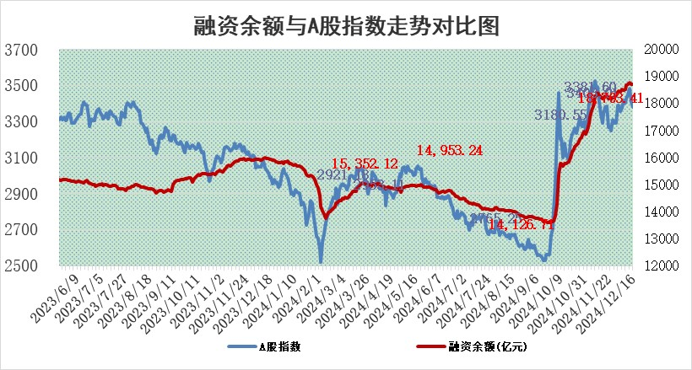
标的证券 | 融资融券余额（亿元） | 融资余额（亿元） | 融券余额（亿元） | 融资买入额（亿元） | 融资融券规模变化（亿元） | 融资余额增幅(‰) | 融券余额增幅(%)
统计数据 | 18,848.93 | 18,703.41 | 105.73 | 1,419.64 | 1.83 | 0.16 | -1.15

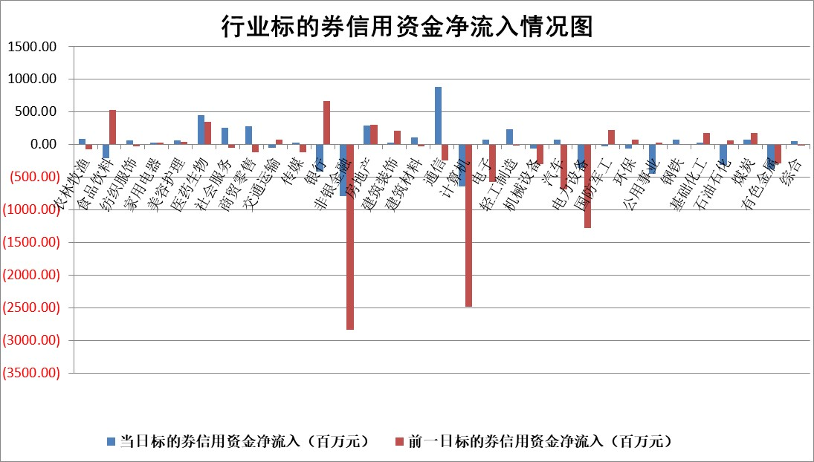

标的基金代码 | 标的基金简称 | 融资余额/市值(%) | 融资余额增幅(%) | 融资买入额/成交金额(%) | （融资余额净增额-融券余额净增额）/市值(‱) | 融券余额降幅(%) | ABS[（融资余额净增额-融券余额净增额）/市值净增额-1](%)
159902 | 华夏中小板ETF | 0.00 | 0.00 | 0.00 | 0.00 | 0.00 | 100.00
159915 | 易方达创业板ETF | 3.49 | 2.70 | 2032412.93 | 8.86 | -48.93 | 108.24
159919 | 嘉实沪深300ETF | 0.76 | 4.54 | 9.62 | 3.28 | -1.72 | 105.98
159920 | 华夏恒生ETF | 31.86 | 0.03 | 8.39 | 0.82 | 0.00 | 100.78
159922 | 嘉实中证500ETF | 0.82 | 7.02 | 13.54 | 4.32 | -7.42 | 102.47
159925 | 南方沪深300ETF | 0.81 | -17.22 | 1.89 | -16.87 | 100.00 | 94.22
159928 | 消费ETF | 3.24 | -3.74 | 9.53 | -12.57 | 1.03 | 95.13
159934 | 易方达黄金ETF | 63.80 | 0.11 | 31.12 | 7.18 | 0.00 | 104.40
159939 | 全指信息技术ETF | 1.09 | 1.61 | 19.95 | 1.74 | 1.74 | 100.83
159940 | 全指金融地产ETF | 0.39 | -2.56 | 0.01 | -1.04 | 0.00 | 97.73
159995 | 半导体芯片ETF | 3.01 | 1.44 | 492.95 | 4.41 | 1.63 | 104.63
159997 | 天弘中证电子ETF | 2.01 | -3.14 | 2.53 | -6.50 | 1.63 | 96.09
159998 | 天弘中证计算机主题ETF | 0.74 | -3.01 | 0.16 | -1.93 | 1.42 | 99.38
510050 | 华夏上证50ETF | 3.10 | -0.38 | 213.56 | -1.05 | 6.52 | 98.58
510180 | 华安上证180ETF | 0.54 | 0.08 | 6.62 | -0.32 | -53.60 | 99.04
510880 | 华泰柏瑞红利ETF | 0.63 | -6.45 | 10.60 | -4.32 | -0.39 | 103.32
510900 | 易方达恒生H股ETF | 37.95 | 0.05 | 7.05 | 1.83 | 0.00 | 101.90
511010 | 5年期国债ETF | 3.98 | 0.53 | 0.10 | 2.12 | 0.00 | 72.35
511380 | 可转债及可交换债券ETF | 1.31 | 0.15 | 22.80 | 0.19 | 0.00 | 100.40
512000 | 全指证券ETF | 6.97 | -0.21 | 24.55 | -1.62 | -0.86 | 98.74
512010 | 沪深300医药卫生ETF | 7.66 | -0.03 | 95.58 | 0.01 | 1.78 | 100.02
512070 | 沪深300非银ETF | 2.70 | 0.44 | 215.84 | 1.20 | 1.32 | 101.24
512400 | 南方中证申万有色金属ETF | 2.79 | 3.39 | 0.96 | 9.14 | -0.12 | 105.51
512580 | 广发中证环保产业ETF | 0.80 | -7.07 | 0.13 | -6.07 | 0.00 | 93.85
512660 | 国泰中证军工ETF | 3.68 | 0.68 | 30.61 | 3.08 | 6.86 | 101.41
512800 | 华宝中证银行ETF | 7.69 | -0.98 | 1.79 | -11.11 | -17.40 | 114.61
512980 | 广发中证传媒ETF | 1.80 | -14.89 | 199.24 | -30.80 | 4.56 | 93.18
515030 | 华夏中证新能源汽车ETF | 2.64 | -1.02 | 21.35 | -2.15 | 3.07 | 98.96
515050 | 华夏中证5G通信主题ETF | 1.19 | -0.10 | 4.96 | -1.25 | -32.61 | 98.12
515070 | 华夏中证人工智能ETF | 2.91 | 10.23 | 11.31 | 26.96 | 0.00 | 127.46
标的股票比较指标 |  | 融资余额/流通A股市值(%) | 融资余额增幅(%) | 融资买入额/成交金额(%) | （融资余额净增额-融券余额净增额）/流通A股市值(‱) | 融券余额降幅(%) | ABS[（融资余额净增额-融券余额净增额）/流通A股市值净增额-1](%)
前十名标的个股 |  | 东旭光电 | 普莱得 | 莱伯泰科 | 美信科技 | 东信和平 | 联域股份
 |  | 威创股份 | 凯旺科技 | 西部材料 | 普莱得 | 蓝黛科技 | 众智科技
 |  | 海印股份 | 德展健康 | 东诚药业 | 凯旺科技 | 郑州煤电 | 英华特
 |  | 广汇汽车 | 泰福泵业 | 安图生物 | 豪江智能 | 宜通世纪 | 招标股份
 |  | 首航高科 | 武商集团 | 麦格米特 | 武商集团 | 泰豪科技 | 优宁维
 |  | 超华科技 | 横店影视 | 安旭生物 | 德展健康 | 维信诺 | 德展健康
 |  | 联络互动 | 青鸟消防 | 西高院 | 博彦科技 | 中光学 | 新洁能
 |  | 爱康科技 | 奥雅股份 | 悦安新材 | 泰福泵业 | 诚志股份 | 安记食品
 |  | 长江健康 | 美信科技 | 新锐股份 | 蜂助手 | 可立克 | 西高院
 |  | 富通信息 | 博彦科技 | 国盛智科 | 北纬科技 | 豪恩汽电 | 南矿集团
后十名标的个股 |  | 世纪华通 | 黑芝麻 | 国风新材 | 黄河旋风 | 中粮科技 | 亨迪药业
 |  | 观典防务 | 美邦服饰 | 高凌信息 | 黑芝麻 | 辉隆股份 | 海利得
 |  | 卓朗科技 | 黄河旋风 | 友阿股份 | 丰立智能 | 煌上煌 | 贵研铂业
 |  | 凯撒文化 | 京能电力 | 世纪华通 | 天微电子 | 沪农商行 | 佳电股份
 |  | 惠程科技 | 乖宝宠物 | 观典防务 | 美邦服饰 | 鄂尔多斯 | 华蓝集团
 |  | 盛屯矿业 | 天微电子 | 卓朗科技 | 天键股份 | 杰普特 | 瑞德智能
 |  | 江苏舜天 | 国机精工 | 凯撒文化 | 国际实业 | 中原高速 | 泉峰汽车
 |  | 广电网络 | 丰立智能 | 惠程科技 | 联域股份 | 大恒科技 | 中胤时尚
 |  | 东旭蓝天 | 国盛金控 | 盛屯矿业 | 光华科技 | 太平鸟 | 安图生物
 |  | 易事特 | 英洛华 | 江苏舜天 | 祥源新材 | 三峡水利 | 凯普生物
说明：1.以上普通交易数据和信用交易数据皆以交易日收盘后数据为基准；2.上述标的证券总数据只计算标的证券市场总数据，不包括从标的证券中调出去标的证券数据，所以与交易所公布的总值略有不同； 3.上述行业采用申万一级行业分类；4.以上标的基金和标的个股中比较的6个指标值中：前5个（从左至右）为正向指标，值越大排名越靠前；第6个为逆向指标，值越小，排名越靠前；5.第6个指标中ABS[]表示求绝对值，其主要用于考量信用资金相对净流入对股价相对净变化的贡献程度；6.数据来源：wind，交易所。

 |  |  |  | 证券代码 | 新增融资余额 | 融资买入额 | 融资买入增幅前10
 |  | 1 | 西部建设 | 002302 | 80643953 | 177472374 | 41%
 |  | 2 | 天键股份 | 301383 | 27855096 | 56831811 | 39%
 |  | 3 | 井松智能 | 688251 | 7040854 | 13763946 | 27%
 |  | 4 | 国电电力 | 600795 | 116116226 | 151740647 | 23%
 |  | 5 | 华立科技 | 301011 | 9342856 | 31199107 | 23%
 |  | 6 | 捷邦科技 | 301326 | 9066090 | 22350547 | 22%
 |  | 7 | 海利尔 | 603639 | 19864834 | 35520613 | 20%
 |  | 8 | 华研精机 | 301138 | 7597460 | 13339451 | 16%
 |  | 9 | 鹏辉能源 | 300438 | 83773067 | 304558811 | 16%
 |  | 10 | 建科股份 | 301115 | 7106455 | 29879412 | 15%

